关系图
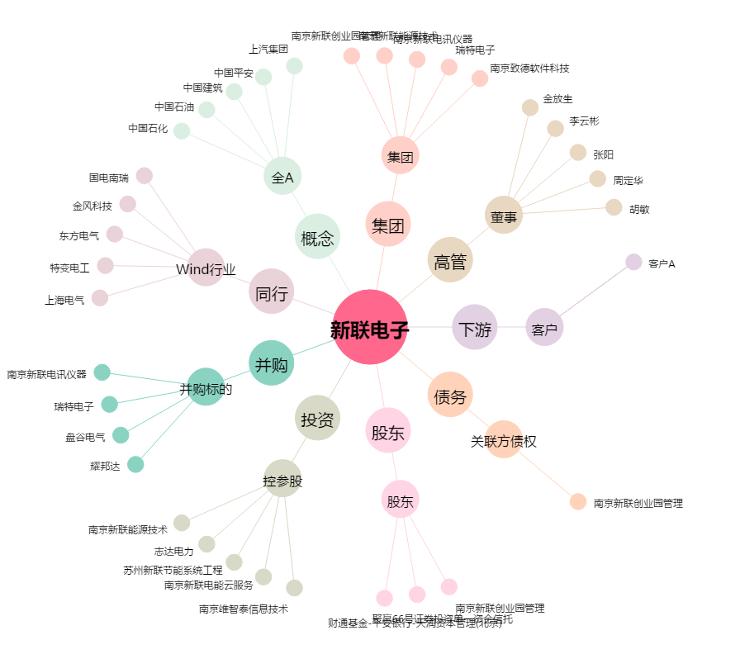
新联电子[002546.SZ] - 关系概览图

